关系图
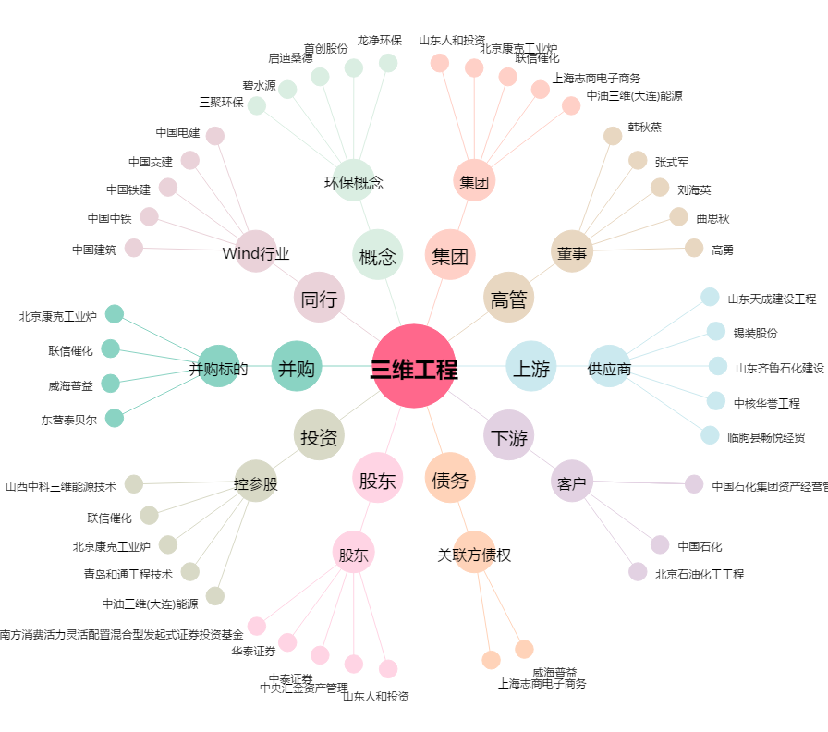
三维工程[002469.SZ] - 关系概览图

